①応援スタイル改革
SFF2026 企画書：一体感を生む応援スタイル改革 : 4日分
1. 企画概要
企画名 | 一体感を生む応援スタイル改革
起案者 | 天池成久
起案日 | 2026/1/31
関与レベル | 主導したい（熱量：5/5）
企画概要 | 選手に音の鳴る応援アイテム（ハリセンのようなもの）を配布し、観客がMCのコールに合わせて叩いたり、同じ番号を叫ぶ応援スタイルを導入する。 一体感のある歓声を生み、選手が応援の中で戦える空間をつくる。 観客も参加できて楽しく、SFFの名物文化として定着させたい。
2. 目的・課題・期待効果
解決したい課題 | ・応援がバラバラで会場が盛り上がり切らない ・初めて来た観客が応援しづらい ・選手が孤独に感じる瞬間がある ・会場全体の熱量をもっと高めたい
今やる理由 | ・他大会との差別化につながり、SFFならではの文化を作れる ・順位がつかなくても選手にとって最高のステージ体験になる
期待効果 | ・ユーザー満足度の向上 ・継続率・利用頻度の向上 ・ブランド価値向上 ・SNS拡散による認知拡大
KPI（成功指標） | ・来場者アンケート満足度 90%以上 ・「応援が楽しかった」回答率 80%以上 ・SNS投稿数（#SFF応援）前回比150%
3. ターゲット
メインターゲット | 会場来場者（観客）全員
サブターゲット | 出場選手、SNS視聴者
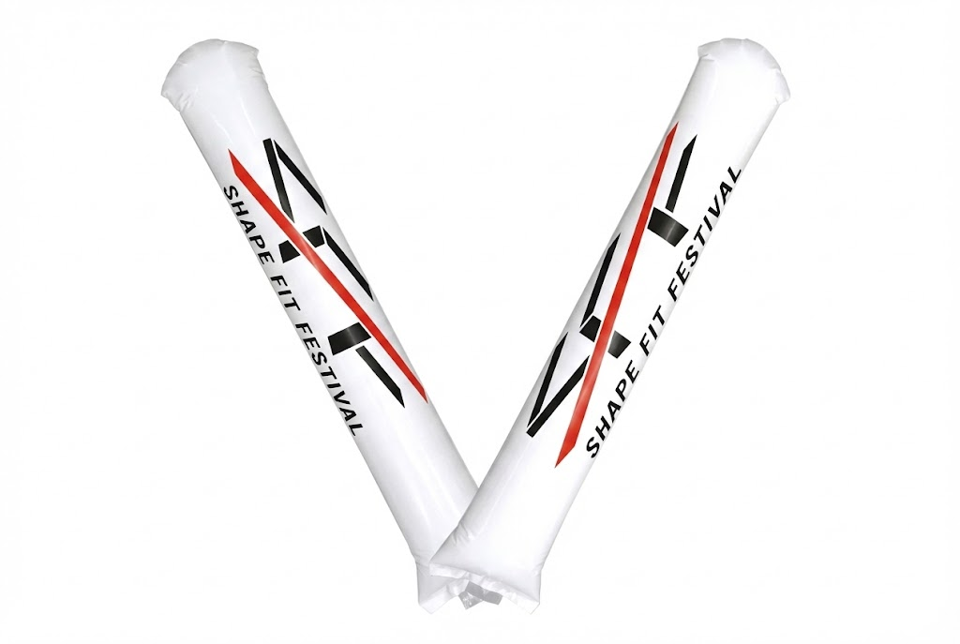
4. 施策の構成要素
応援アイテム | ・スティックバルーン型のハリセン（両面SFFロゴ入り） ・協賛企業ロゴを片面に入れることで費用分担を検討→できればね ・素材：PP製（軽量・耐久・低コスト）
MC運用設計 | ・コールパターンを3種類に絞る（選手番号コール／リズム叩き／一斉応援） ・開会前に「応援練習タイム」を3分間実施 ・MCスクリプトにコール指示を組み込む

5. スケジュール（大会日から逆算）
マイルストーン | 期限 | 担当者 | 備考・詳細
企画確定・Go判断 | 大会4ヶ月前 | なーすけさん | 経営会議で承認
応援アイテムデザイン決定 | 大会3.5ヶ月前 | なーすけさん / おしりちゃん | ロゴ・協賛ロゴのレイアウト確定
協賛企業へのロゴ掲載打診 | 大会3ヶ月前 | ぼんちゃん | 費用分担の交渉→できればね
アイテム発注 | 大会2.5ヶ月前 | ぼんちゃん | 数量確定（来場見込×1.1）
MCスクリプト作成 | 大会2ヶ月前 | なーすけさん / MC担当 | コールパターン3種の台本
MC・スタッフリハーサル | 大会1ヶ月前 | なーすけさん / MC / スタッフ | 当日の配布動線も確認
アイテム納品・検品 | 大会2週間前 | ぼんちゃん | 数量・品質チェック
大会当日 運用 | 当日 | ぼんちゃん / MC / スタッフ | 配布→練習→本番の流れ
効果測定・振り返り | 大会1週間後 | ぼんちゃん | アンケート集計・改善点整理
6. 費用見積もり
費用項目 | 数量 | 単位 | 単価(円) | 小計(円) | 備考
スティックバルーン制作 | 1200 | 本 | 165 | 198,000 | PP製・両面印刷・協賛ロゴ入り・1日あたり300本と仮定 参考 https://item.rakuten.co.jp/promoshop/bz00500000005/
デザイン費（ロゴレイアウト） | 1 | 式 | 30,000 | 30,000 | 外注の場合。内製なら0円
MC台本制作 | 1 | 式 | 0 | 0 | 内製対応
配布用バスケット・袋 | 10 | 個 | 500 | 5,000 | 当日配布用の容器
予備費 | 1 | 式 | 5,000 | 5,000 | 破損・追加対応
合計 |  |  |  | 238,000
7. 工数見積もり
タスク | 担当 | 想定工数(h) | 備考
企画設計・コール設計 | なーすけさん | 8 | 応援パターン・配布フローの設計
デザインディレクション | なーすけさん | 4 | 外注デザイナーへの指示・確認
協賛打診・調整 | ぼんちゃん | 6 | 企業への提案・契約
MCスクリプト作成 | なーすけさん / MC | 5 | 台本・リハ用資料
リハーサル | なーすけさん / MC / スタッフ | 4 | 2回実施（卓上＋会場）
当日運営（配布・進行管理） | ぼんちゃん / スタッフ3名 | 6 | 設営〜撤収
効果測定・レポート | ぼんちゃん | 3 | アンケート設計〜集計
合計工数 |  | 36
8. リスクと対策
リスク項目 → 影響度 → 対策
[影響度:中] 応援アイテム配布にコストがかかる | 対策：協賛ロゴ掲載で費用分担。MVP実施で最小投資から開始
[影響度:中] MC運用の難易度が高い | 対策：コールパターンを3種に絞りシンプル化。開始前に練習タイム設置
[影響度:低] 観客が乗ってこない | 対策：練習タイムの導入、MCのスキルアップ研修
[影響度:高] アイテムの納期遅延 | 対策：発注を早めに行い、納期バッファを2週間確保
9. Go/No-Go 判断基準
Go条件 | ・費用が予算内に収まること ・MCリハーサルで運用フローが確認できること ・アイテム納品が大会2週間前までに完了すること
No-Go時の代替案 | ・アイテム無しでMCコールのみ実施 ・スマホライト点灯での一体感演出に切り替え
10. 効果測定
定量指標 | ・来場者アンケート満足度スコア ・SNS投稿数（#SFF応援 タグ） ・選手アンケート「応援を感じた」回答率
定性指標 | ・来場者・選手のSNS投稿の内容・トーン ・MCからの運用フィードバック
振り返りタイミング | 大会終了後1週間以内にレビュー会実施

